LISTA DE PRECIOS
TIPO DE CAMBIO DE S/ A $ | 3.12 | TIPO DE CAMBIO DE $ A S/. | 3.12 |  |  | RESPONSABLE DE CATALOGO | Guliana | PORCENTAJE | 0.00%
 |  |  |  |  |  |  |  |  | .
MINICODIGO | 450.00 | MINICODIGO |  | MINICODIGO |  | MINICODIGO |  | MINICODIGO
CODIGO | 450.00 | CODIGO |  | CODIGO |  | CODIGO |  | CODIGO
MODELO |  | MODELO |  | MODELO |  | MODELO |  | MODELO
OFERTA1 |  |  |  | OFERTA2
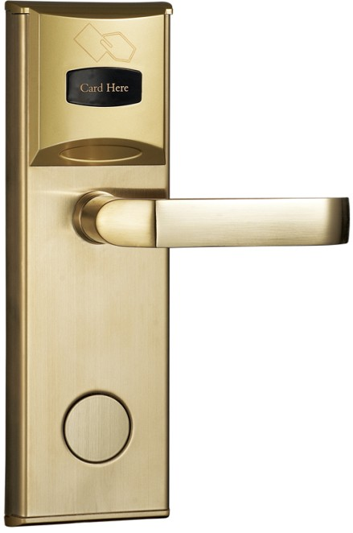
PRECIO DOLARES | $.450.00 | PRECIO DOLARES | $.0.00 | PRECIO DOLARES | $.0.00 | PRECIO DOLARES | $.0.00 | PRECIO DOLARES | $.0.00
PRECIO SOLES | S/.1,404.00 | PRECIO SOLES | S/.0.00 | PRECIO SOLES | S/.0.00 | PRECIO SOLES | S/.0.00 | PRECIO SOLES | S/.0.00
CARACTERISTICAS |  | CARACTERISTICAS |  | CARACTERISTICAS |  | CARACTERISTICAS |  | CARACTERISTICAS

CONTENIDO DEL PAQUETE |  | CONTENIDO DEL PAQUETE |  | CONTENIDO DEL PAQUETE |  | CONTENIDO DEL PAQUETE |  | CONTENIDO DEL PAQUETE

MINICODIGO |  | MINICODIGO |  | MINICODIGO |  | MINICODIGO |  | MINICODIGO
CODIGO |  | CODIGO |  | CODIGO |  | CODIGO |  | CODIGO
MODELO |  | MODELO |  | MODELO |  | MODELO |  | MODELO
 |  | OFERTA3

PRECIO DOLARES | $.0.00 | PRECIO DOLARES | $.0.00 | PRECIO DOLARES | $.0.00 | PRECIO DOLARES | $.0.00 | PRECIO SOLES | S/.0.00
PRECIO SOLES | S/.0.00 | PRECIO SOLES | S/.0.00 | PRECIO SOLES | S/.0.00 | PRECIO SOLES | S/.0.00 | PRECIO DOLARES | $0.00
CARACTERISTICAS |  | CARACTERISTICAS |  | CARACTERISTICAS |  | CARACTERISTICAS |  | CARACTERISTICAS

CONTENIDO DEL PAQUETE |  | CONTENIDO DEL PAQUETE |  | CONTENIDO DEL PAQUETE |  | CONTENIDO DEL PAQUETE |  | CONTENIDO DEL PAQUETE

MINICODIGO |  | MINICODIGO |  | MINICODIGO |  | MINICODIGO |  | MINICODIGO
CODIGO |  | CODIGO |  | CODIGO |  | CODIGO |  | CODIGO
MODELO |  | MODELO |  | MODELO |  | MODELO |  | MODELO
OFERTA1 |  |  |  | OFERTA2
 |  |  |  |  |  | 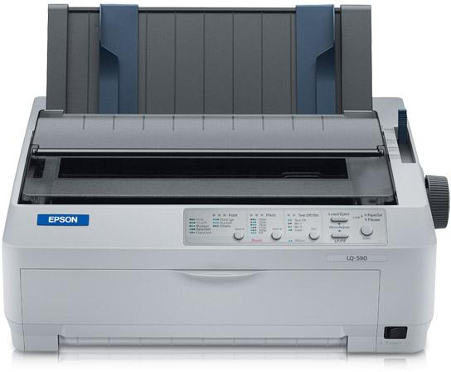 |  | 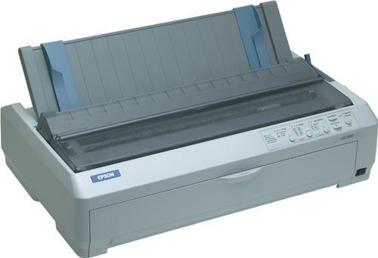
PRECIO SOLES | S/.0.00 | PRECIO SOLES | S/.0.00 | PRECIO SOLES | S/.0.00 | PRECIO SOLES | S/.0.00 | PRECIO SOLES | S/.0.00
PRECIO DOLARES | $0.00 | PRECIO DOLARES | $0.00 | PRECIO DOLARES | $0.00 | PRECIO DOLARES | $0.00 | PRECIO DOLARES | $0.00
CARACTERISTICAS |  | CARACTERISTICAS |  | CARACTERISTICAS |  | CARACTERISTICAS |  | CARACTERISTICAS

CONTENIDO DEL PAQUETE |  | CONTENIDO DEL PAQUETE |  | CONTENIDO DEL PAQUETE |  | CONTENIDO DEL PAQUETE |  | CONTENIDO DEL PAQUETE

